Graf č. 1
 | Graf č. 1
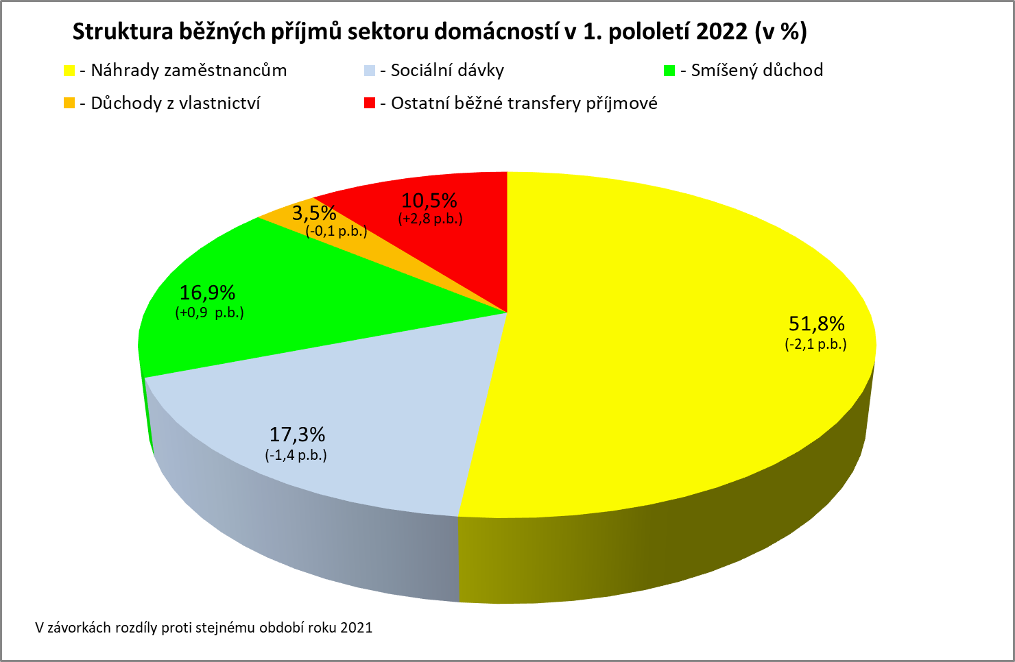

Zpracováno z předběžných údajů ČSÚ

Graf
Podíl zaměstnanců v intervalech průměrného měsíčního výdělku v 1. pololetí 2015 - 2022
 | 1. pololetí 2015 | 1. pololetí 2016 | 1. pololetí 2017 | 1. pololetí 2018 | 1. pololetí 2019 | 1. pololetí 2020 | 1. pololetí 2021 | 1. pololetí 2022
do 8 000 | 0.1 | 0.0 | 0.0 | 0.0 | 0.0 | 0.0 | 0.0 | 0.0
8 001 - 10 000 | 3.1 | 1.3 | 0.1 | 0.0 | 0.0 | 0.0 | 0.0 | 0.0
10 001 - 12 000 | 6.6 | 6.6 | 4.1 | 0.1 | 0.2 | 0.1 | 0.1 | 0.0
12 001 - 14 000 | 6.0 | 5.5 | 6.4 | 5.7 | 2.5 | 0.4 | 0.2 | 0.1
14 001 - 16 000 | 6.8 | 6.2 | 5.6 | 5.5 | 4.6 | 3.6 | 2.5 | 0.4
16 001 - 18 000 | 7.3 | 6.8 | 6.1 | 5.7 | 5.1 | 4.3 | 3.6 | 3.6
18 001 - 20 000 | 8.0 | 7.6 | 6.7 | 5.9 | 5.0 | 5.1 | 4.7 | 3.9
20 001 - 22 000 | 8.0 | 7.8 | 7.0 | 6.2 | 5.5 | 5.2 | 4.5 | 4.4
22 001 - 24 000 | 8.1 | 8.1 | 7.2 | 6.1 | 5.8 | 5.9 | 4.8 | 4.5
24 001 - 26 000 | 7.5 | 7.7 | 7.6 | 6.9 | 6.7 | 6.4 | 5.6 | 5.2
26 001 - 28 000 | 6.4 | 6.8 | 7.1 | 7.0 | 6.8 | 6.6 | 5.9 | 5.5
28 001 - 30 000 | 5.2 | 5.9 | 6.4 | 6.8 | 6.6 | 6.6 | 6.0 | 5.7
30 001 - 32 000 | 4.3 | 4.7 | 5.6 | 6.2 | 6.2 | 6.3 | 6.0 | 5.8
32 001 - 34 000 | 3.4 | 3.8 | 4.5 | 5.3 | 5.8 | 6.0 | 5.7 | 5.7
34 001 - 36 000 | 2.8 | 3.2 | 3.7 | 4.7 | 5.2 | 5.4 | 5.5 | 5.7
36 001 - 38 000 | 2.3 | 2.5 | 3.0 | 3.9 | 4.4 | 4.8 | 5.1 | 5.2
38 001 - 40 000 | 1.8 | 2.1 | 2.5 | 3.2 | 3.9 | 4.2 | 4.7 | 4.9
40 001 - 42 000 | 1.6 | 1.8 | 2.1 | 2.7 | 3.4 | 3.7 | 4.1 | 4.4
42 001 - 44 000 | 1.3 | 1.4 | 1.7 | 2.2 | 2.7 | 3.1 | 3.6 | 3.9
44 001 - 46 000 | 1.1 | 1.2 | 1.5 | 1.9 | 2.4 | 2.7 | 3.2 | 3.5
46 001 - 48 000 | 0.9 | 1.0 | 1.2 | 1.5 | 2.0 | 2.2 | 2.7 | 3.0
48 001 - 50 000 | 0.7 | 0.8 | 1.0 | 1.3 | 1.6 | 1.8 | 2.3 | 2.7
50 001 - 54 000 | 1.2 | 1.4 | 1.7 | 2.2 | 2.7 | 2.9 | 3.7 | 4.4
54 001 - 58 000 | 0.9 | 1.0 | 1.2 | 1.6 | 2.0 | 2.2 | 2.8 | 3.2
58 001 - 62 000 | 0.7 | 0.8 | 0.9 | 1.2 | 1.5 | 1.9 | 2.2 | 2.4
62 001 - 66 000 | 0.5 | 0.6 | 0.7 | 0.9 | 1.2 | 1.5 | 1.7 | 1.9
66 001 - 70 000 | 0.4 | 0.5 | 0.6 | 0.7 | 0.9 | 1.1 | 1.4 | 1.5
70 001 - 74 000 | 0.4 | 0.4 | 0.5 | 0.6 | 0.7 | 0.9 | 1.1 | 1.2
74 001 - 78 000 | 0.3 | 0.3 | 0.4 | 0.5 | 0.6 | 0.7 | 0.9 | 0.9
78 001 - 82 000 | 0.3 | 0.3 | 0.3 | 0.4 | 0.5 | 0.6 | 0.7 | 0.8
82 001 - 86 000 | 0.2 | 0.2 | 0.3 | 0.3 | 0.4 | 0.5 | 0.6 | 0.7
86 001 - 90 000 | 0.2 | 0.2 | 0.2 | 0.3 | 0.3 | 0.4 | 0.5 | 0.5
nad 90 001 | 1.5 | 1.7 | 1.9 | 2.2 | 2.6 | 3.1 | 3.7 | 4.3
Intervaly PV_H | 1. pololetí 2015 | 1. pololetí 2016 | 1. pololetí 2017 | 1. pololetí 2018 | 1. pololetí 2019 | 1. pololetí 2020 | 1. pololetí 2021 | 1. pololetí 2022
do 8 000 | 0.1 | 0.0 | 0.0 | 0.0 | 0.0 | 0.0 | 0.0 | 0.0
8 001 - 10 000 | 3.1 | 1.3 | 0.1 | 0.0 | 0.0 | 0.0 | 0.0 | 0.0
10 001 - 12 000 | 6.6 | 6.6 | 4.1 | 0.1 | 0.2 | 0.1 | 0.1 | 0.0
12 001 - 14 000 | 6.0 | 5.5 | 6.4 | 5.7 | 2.5 | 0.4 | 0.2 | 0.1
14 001 - 16 000 | 6.8 | 6.2 | 5.6 | 5.5 | 4.6 | 3.6 | 2.5 | 0.4
16 001 - 18 000 | 7.3 | 6.8 | 6.1 | 5.7 | 5.1 | 4.3 | 3.6 | 3.6
18 001 - 20 000 | 8.0 | 7.6 | 6.7 | 5.9 | 5.0 | 5.1 | 4.7 | 3.9
20 001 - 22 000 | 8.0 | 7.8 | 7.0 | 6.2 | 5.5 | 5.2 | 4.5 | 4.4
22 001 - 24 000 | 8.1 | 8.1 | 7.2 | 6.1 | 5.8 | 5.9 | 4.8 | 4.5
24 001 - 26 000 | 7.5 | 7.7 | 7.6 | 6.9 | 6.7 | 6.4 | 5.6 | 5.2
26 001 - 28 000 | 6.4 | 6.8 | 7.1 | 7.0 | 6.8 | 6.6 | 5.9 | 5.5
28 001 - 30 000 | 5.2 | 5.9 | 6.4 | 6.8 | 6.6 | 6.6 | 6.0 | 5.7
30 001 - 32 000 | 4.3 | 4.7 | 5.6 | 6.2 | 6.2 | 6.3 | 6.0 | 5.8
32 001 - 34 000 | 3.4 | 3.8 | 4.5 | 5.3 | 5.8 | 6.0 | 5.7 | 5.7
34 001 - 36 000 | 2.8 | 3.2 | 3.7 | 4.7 | 5.2 | 5.4 | 5.5 | 5.7
36 001 - 38 000 | 2.3 | 2.5 | 3.0 | 3.9 | 4.4 | 4.8 | 5.1 | 5.2
38 001 - 40 000 | 1.8 | 2.1 | 2.5 | 3.2 | 3.9 | 4.2 | 4.7 | 4.9
40 001 - 42 000 | 1.6 | 1.8 | 2.1 | 2.7 | 3.4 | 3.7 | 4.1 | 4.4
42 001 - 44 000 | 1.3 | 1.4 | 1.7 | 2.2 | 2.7 | 3.1 | 3.6 | 3.9
44 001 - 46 000 | 1.1 | 1.2 | 1.5 | 1.9 | 2.4 | 2.7 | 3.2 | 3.5
46 001 - 48 000 | 0.9 | 1.0 | 1.2 | 1.5 | 2.0 | 2.2 | 2.7 | 3.0
48 001 - 50 000 | 0.7 | 0.8 | 1.0 | 1.3 | 1.6 | 1.8 | 2.3 | 2.7
50 001 - 54 000 | 1.2 | 1.4 | 1.7 | 2.2 | 2.7 | 2.9 | 3.7 | 4.4
54 001 - 58 000 | 0.9 | 1.0 | 1.2 | 1.6 | 2.0 | 2.2 | 2.8 | 3.2
58 001 - 62 000 | 0.7 | 0.8 | 0.9 | 1.2 | 1.5 | 1.9 | 2.2 | 2.4
62 001 - 66 000 | 0.5 | 0.6 | 0.7 | 0.9 | 1.2 | 1.5 | 1.7 | 1.9
66 001 - 70 000 | 0.4 | 0.5 | 0.6 | 0.7 | 0.9 | 1.1 | 1.4 | 1.5
70 001 - 74 000 | 0.4 | 0.4 | 0.5 | 0.6 | 0.7 | 0.9 | 1.1 | 1.2
74 001 - 78 000 | 0.3 | 0.3 | 0.4 | 0.5 | 0.6 | 0.7 | 0.9 | 0.9
78 001 - 82 000 | 0.3 | 0.3 | 0.3 | 0.4 | 0.5 | 0.6 | 0.7 | 0.8
82 001 - 86 000 | 0.2 | 0.2 | 0.3 | 0.3 | 0.4 | 0.5 | 0.6 | 0.7
86 001 - 90 000 | 0.2 | 0.2 | 0.2 | 0.3 | 0.3 | 0.4 | 0.5 | 0.5
nad 90 001 | 1.5 | 1.7 | 1.9 | 2.2 | 2.6 | 3.1 | 3.7 | 4.3

CR-M7.1z
ISPV - speciální výstupy |  | 1. pololetí 2022 |  |  |  |  | CR-M7.1z

Hrubá měsíční mzda podle kategorií zaměstnání

kategorie zaměstnání | počet zaměstnanců | diferenciace |  |  |  |  | průměr
 |  | 1. decil | 1. kvartil | medián | 3. kvartil | 9. decil | hodnota
 | tis. osob | Kč/měs | Kč/měs | Kč/měs | Kč/měs | Kč/měs | Kč/měs

D Manuální pracovníci | 1,639.9 | 19,034 | 23,089 | 29,655 | 37,473 | 46,001 | 31,557
T Nemanuální pracovníci | 1,953.8 | 25,602 | 32,783 | 42,513 | 56,914 | 81,685 | 51,115
CELKEM | 3,593.6 | 20,847 | 27,026 | 35,775 | 47,699 | 65,819 | 42,190

Relace (%) D/T |  | 74.3 | 70.4 | 69.8 | 65.8 | 56.3 | 61.7

manuální pracovníci - zaměstnanci s převážně manuálním charakterem práce (hlavní třída 4-9)
nemanuální pracovníci - zaměstnanci s převážně nemanuálním charakterem práce (hlavní třída 1-5)

